Fonctionnement FAQ
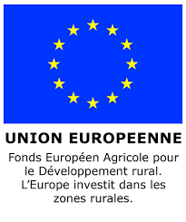 | 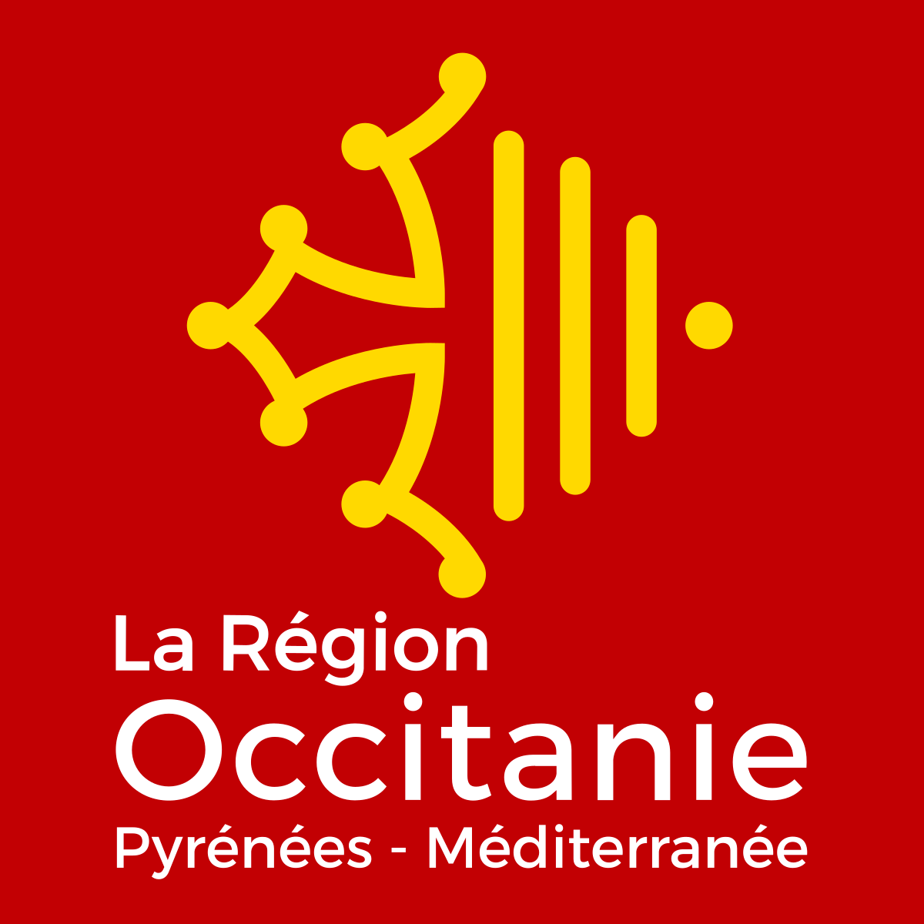
Foire aux questions - Investissements pour les exploitations agricoles / Dispositif Unique (version du 08/09/2023)
L'ouverture du Dispositif Unique suscite de nombreuses questions des porteurs de projets et des structures accompagnatrices des agriculteurs. La Région a décidé de mettre en place une foire aux questions (FAQ), consultable en ligne.
Pour des questions directement liées à la saisie de votre dossier dans Europac, il existe différents tutoriels que vous pouvez consulter sous https: //www.europe-en-occitanie.eu/Euro-pac
Cette FAQ est basée sur les différentes questions reçues sur l'adresse mail générique : investissements_exploitations_agricoles@laregion.fr
Elle est actualisée autant que de besoins.
Si vous ne trouvez pas de réponse à votre question, vous pouvez la transmettre à l'adresse mail ci-dessus.
Le fichier comprend les onglets suivants :
- Etapes dossier-process : Europac, modification de projet, instruction....
- Projet-depenses éligibles : éligibilité des dépenses par grandes thématiques, typologie des investissements et des équipements, modalités d'éligibilité...
- Autres critères éligibilité : type de bénéficiaire éligible, critères d'éligibilité...
- modalités aide-taux-sélection : taux d'aide, récurrence
Chaque onglet comprend les colonnes suivantes :
- Thématique,
- Sous-thématique,
- Question
- Réponse
Il est possible de filtrer les réponses en fonction de votre besoin en utilisant la commande filtre dans l'intitulé de chaque colonne.
Il est également possible de faire un choix à partir de la commande "Recherche et sélectionner"

